キャラステータス画面
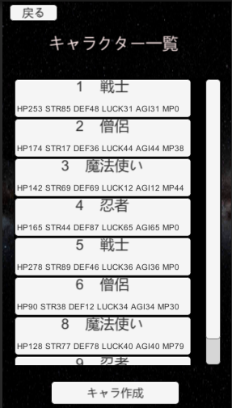
大項目 | 中項目 | 小項目 | 入力 | 出力 | 初回テスト実施日 | 結果 | テスト合格日 | エビデンス番号
キャラステータス画面 | 画面表示 | ステータス表示 |  |  | 2021-07-20 | OK | 2021-07-20
 | ボタン | 削除ボタン | 削除ボタン押下 | 表示中のキャラのデータがDBから削除 | 2021-07-26 | OK | 2021-07-26 | 1、2，3
 | ボタン | 戻るボタン | 戻るボタン押下 | 全キャラクター画面に遷移 | 2021-07-26 | OK | 2021-07-26 | 4、5

エビデンス
1
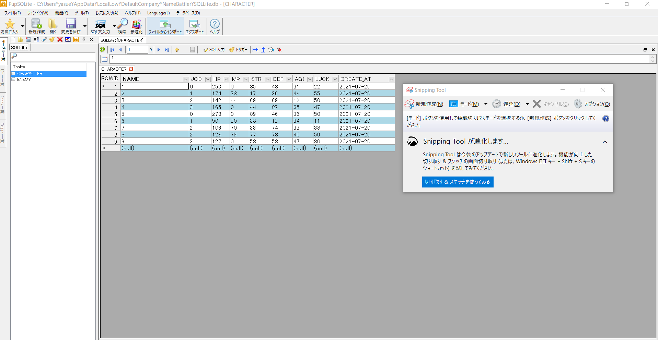

2
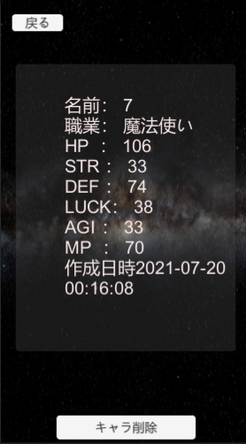

3
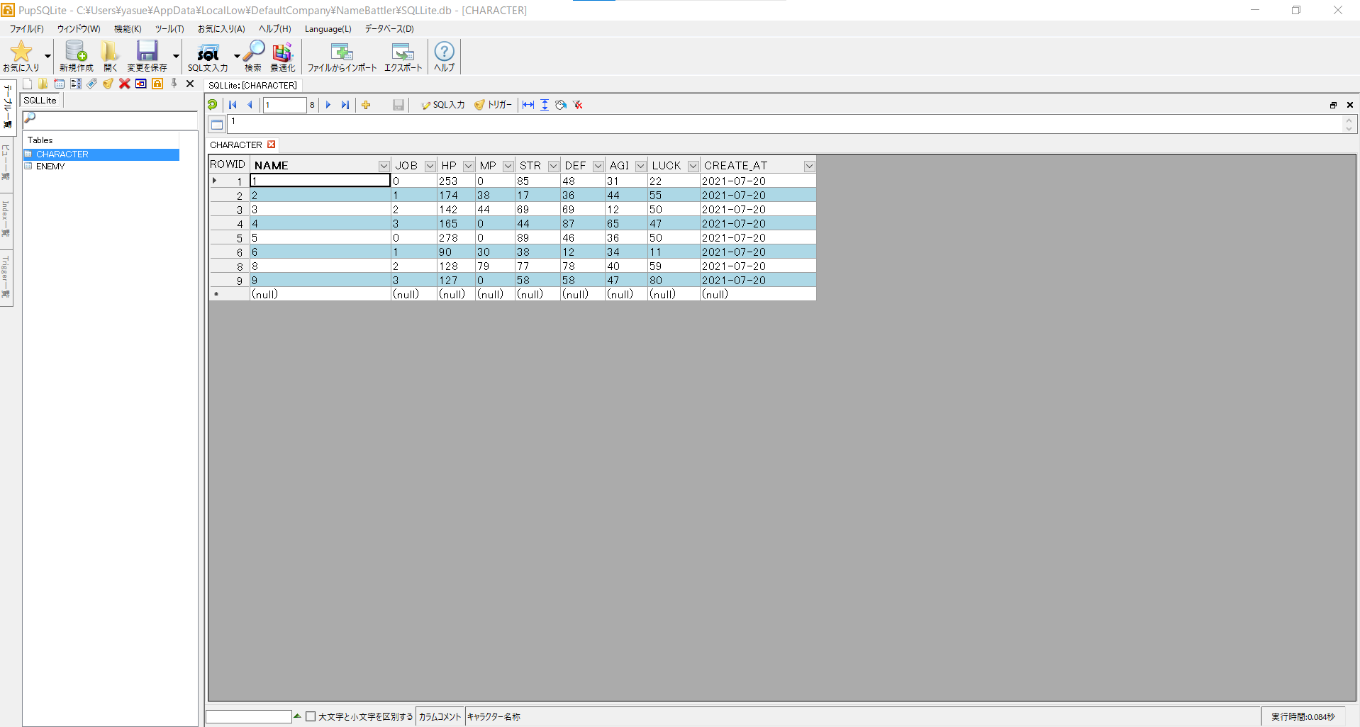

4
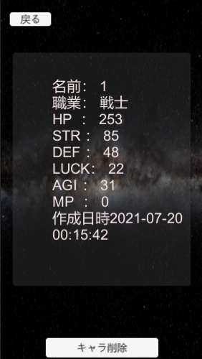

5

画面表示
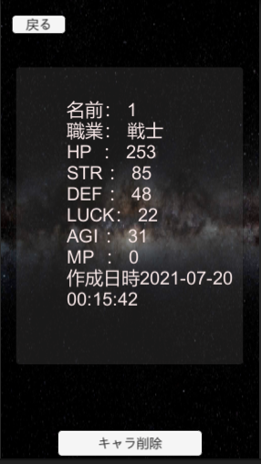
画面 | 項目 | 機能
キャラステータス画面 | 画面表示 | キャラのステータスを表示する

確認項目 | 名前
 | 職業
 | HP
 | STR
 | DEF
 | LUCK
 | AGI
 | MP
 | 作成日時

実行テスト1 | キャラ一覧画面にてキャラボタンをクリック | 選択したキャラのステータスがデータベースのデータと一致する

テスト結果 | OK

エビデンス
1
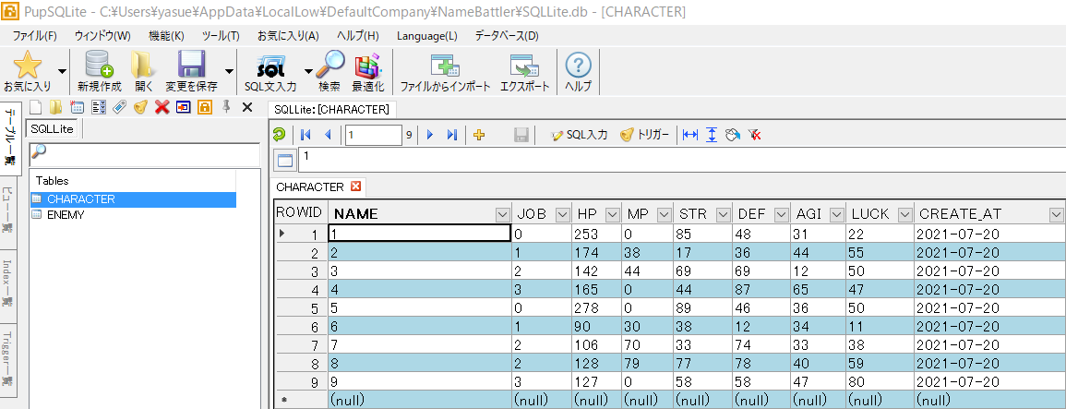

2

